坂上
プロジェクト演習 タスク編集機能

 | レイヤー | 配置場所 |  |  | ファイル名 |  |  | 内容
 | View | WebApp |  |  | task-edit.jsp |  |  | タスク詳細画面を表示し、表示されたタスク詳細画面にて変更を行う
 |  |  |  |  |  |  |  | タスク名:テキストボックス(50) カテゴリーID:セレクトタブ(カテゴリーIDを元にカテゴリー名を表示) 期限:date(date型で取得する) 担当者:ユーザー名(ユーザーIDを元にユーザー名を表示:24文字) ステータス情報:セレクトタブ(ステータスコードを元にステータス名を表示) メモ:テキストボックス(100)

 |  |  |  |  | task-edit-result.jsp |  |  | タスク編集が成功した場合、タスク編集結果を表示してメニュー画面へ遷移
 |  |  |  |  | task-edit-failure.jsp |  |  | タスク編集が失敗した場合、失敗画面を表示し、一覧画面へ
 | Controller | Servlet |  |  | TaskDetailServlet.java |  |  | 一覧表示画面で選択したタスクの情報を保持し、表示する
 |  |  |  |  | TaskEditServlet.java |  |  | 入力された変更点を使用し、DBで変更を行う
 | Model | model.DAO |  |  | TaskCategoryUserStatusDAO |  |  | 一覧表示画面で選択したタスクを保持し、表示を行う 入力された変更点を元にDBに変更を行う

 |  | model.entity |  |  | TaskCategoryUserStatusBean |  |  | TaskCategoryUserStatusDAOで使用する雛型

 | 画面設計書 | システム名 |  | グループ名 |  | 作成日 | 担当 | 承認印
 |  | タスク変更画面 |  | ProjectX

 | 画面名称 | タスク変更画面
 | 画面レイアウト
 | 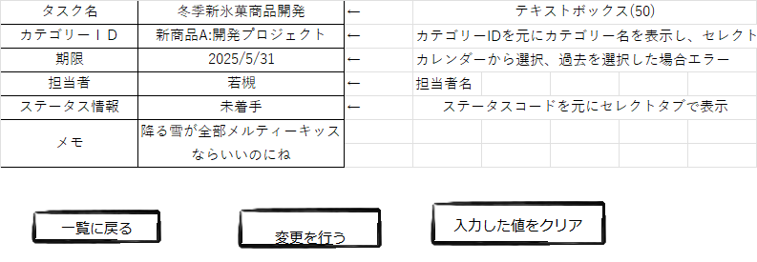

 | フォーム定義
 | action | /TaskEditServlet |  |  |  |  | method | post
 | 識別ID | ラベル | type | name | value | 備考
 | タスク名 |  | textbox | taskname | ※1参考 | 50文字の制限をかける
 | カテゴリーID |  | select | categoryid | ※1参考 | カテゴリーIDを参照し、カテゴリー名を表示する
 | 期限 |  | calender | limitdate | ※1参考 | カレンダーの仕様を調べておく
 | 担当者 |  | textbox | repname | ※1参考 | 担当者名を検索し、ユーザIDを取得
 | ステータス情報 |  | select | statuscd | ※1参考 | ステータスコードを参照し、ステータス名を表示する
 | メモ |  | textbox | memo |  | 100文字の制限をかける
 |  |  |  |  |  | ※1 詳細画面で表示した値を設定する

篠
プロジェクト演習 タスク登録機能仕様ファイル一覧

 | レイヤー | 配置場所 |  |  | ファイル名 |  |  | 内容
 | View | webapp |  |  | task-register.jsp |  |  | タスク情報を入力する登録フォーム画面
 |  |  |  |  |  |  |  | 【登録項目】 ①タスク名 ②カテゴリ情報 ③期限 ④担当者情報 ⑤ステータス情報 ⑥メモ

 |  |  |  |  | register-success.jsp |  |  | タスク情報登録の完了を表示する画面
 |  |  |  |  | register-failure.jsp |  |  | タスク情報登録の失敗を表示する画面
 | Controller | Servletパッケージ |  |  | TaskAddServlet.java |  |  | タスク情報登録を行うコントロールクラス

 | Model | model.dao |  |  | TaskCategoryDAO |  |  | タスクテーブルにアクセスするDAOクラス
 |  | model.entity |  |  | TaskCategoryBean |  |  | タスク情報を保持するEntityクラス

 | 画面設計書 | システム名 |  | グループ名 |  | 作成日 | 担当 | 承認印
 |  | タスク登録画面 |  | ProjectX |  |  | 篠

 | 画面名称 | タスク登録画面
 | 画面レイアウト
 | 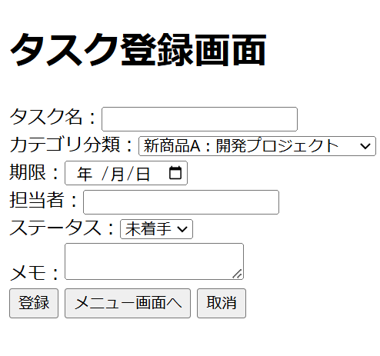

 | フォーム定義
 | action | /TaskEditServlet |  |  |  |  | method | post
 | 識別ID | ラベル | type | name | value | 備考
 | タスク名 |  | text | taskname |  | 50文字の制限をかける
 | カテゴリーID |  | select | categoryid |  | カテゴリーIDを参照し、カテゴリー名を表示する
 | 期限 |  | calender | limitdate |  | カレンダーの仕様を調べておく
 | 担当者 |  | text | repname |  | 担当者名を検索し、ユーザIDを取得
 | ステータス情報 |  | select | statuscd |  | ステータスコードを参照し、ステータス名を表示する
 | メモ |  | textarea | memo |  | 100文字の制限をかける
 |  |  |  |  |  | ※1 詳細画面で表示した値を設定する

